Report1
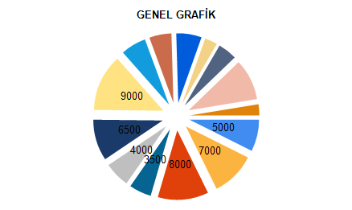
 |  |  | SANTANA LİMİTED ŞİRKETİ MÜŞTERİ LİSTESİ

ADI | SOYADI |  |  | MEMLEKET |  | GELİR |  | GİDER
SELAM | KAÇMAZ |  |  | ANTALYA |  | 5,000₺ |  | 4,000₺
OSMAN | SERT |  |  | SAMSUN |  | 7,000₺ |  | 3,500₺
YASEMİN | YILDIZ |  |  | İSTANBUL |  | 8,000₺ |  | 4,000₺
HASAN | OKUTAN |  |  | ANKARA |  | 3,500₺ |  | 2,000₺
OSMAN | EKİZ |  |  | ANKARA |  | 4,000₺ |  | 3,000₺
ORHAN | ELMAS |  |  | ERZURUM |  | 6,500₺ |  | 6,500₺
BUSE | YILDIRIM |  |  | KIRIKLARELİ |  | 9,000₺ |  | 1,750₺

 |  | GELİR TOPLAMI :43000 |  |  |  |  | GİDER TOPLAMI :24750

 |  |  |  |  | GELİR - GİDER 18250

